상품제안서
5단8K 원형 캡슐우산 + 루프텀블러 350ml 굿즈세트 | 상품코드: S46298

 |  |  |  |  |  |  | 02-713-8555 | www.synergygift.co.kr
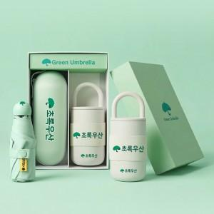

【상세/제작정보】 | <p><span style="font-size: 14pt;">※ 100개 미만 패키지 인쇄비 일괄비용 발생(통합 +150,000원 부가세별도)</span></p><p><span style="font-size: 14pt;">※ 인쇄위치 (DTF전사-텀블러, 우산, 우산집, 파우치 / 레이저-텀블러)</span></p><p><span style="font-size: 14pt;">※ 케이스인쇄 사이즈별 단가 차이 있습니다. (200*50mm 초과시 별도문의)</span>&nbsp;</p>

【인쇄/포장옵션】 | 레이저, DTF필름전사 / 포장지포장

【공급단가】 | 수량 | 20~ | 100~ | 300~ | 500~ | 1,000~
*VAT별도 | 단가 | 23,800원 | 21,600원 | 20,700원 | 20,300원 | 20,000원

【상품 URL】 | https://www.synergygift.co.kr:443/src/goods_detail.php?gdno=46298

